VISA
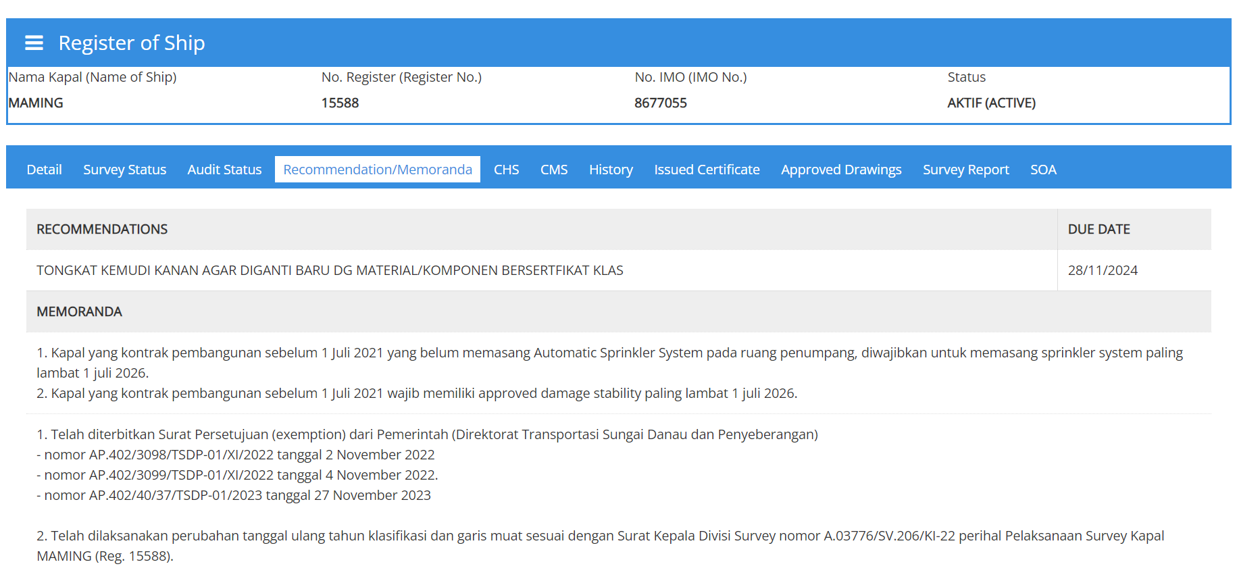
1 | KMP. PULAU SAGORI

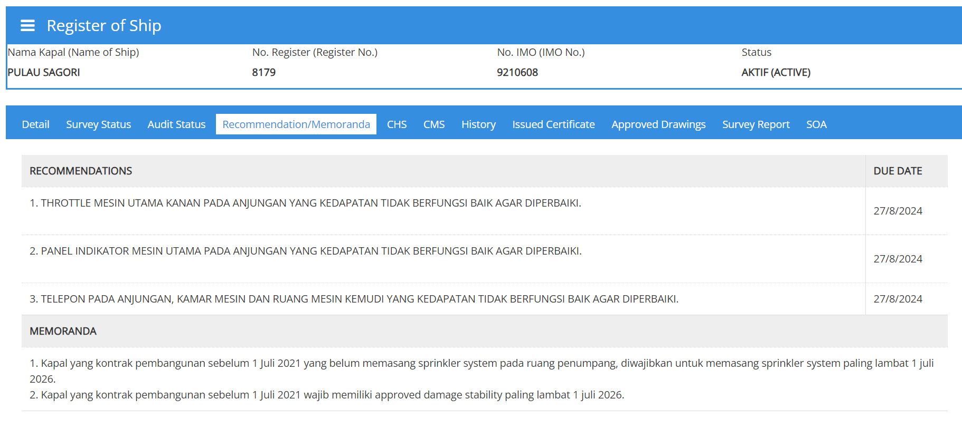

2 | KMP. LOMPA

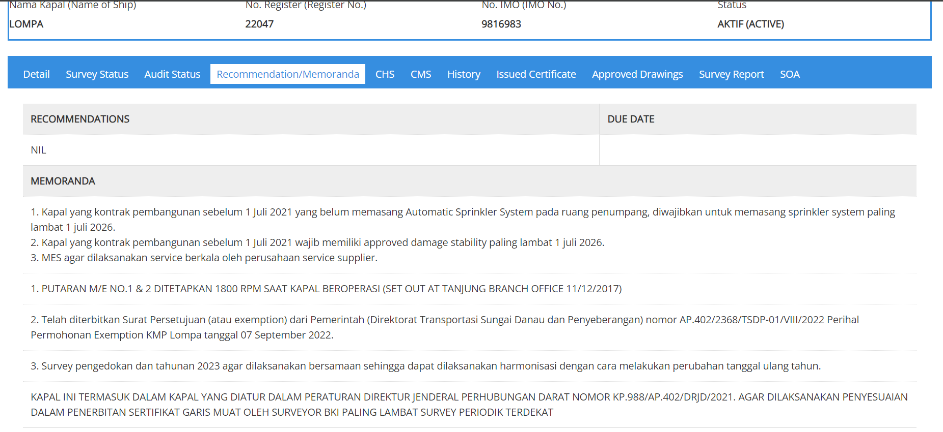

3 | KMP. MAMING

